Stock
Stock (Draft)
 | Function ที่ต้องการ
Application | ต้องสามารถใช้งานผ่าน PC ,Tablet , Mobile ได้
Product Admin | 1. คีย์ข้อมูล หรือ ยิง barcode 2. สามารถใช้ excel load ข้อมูลที่มีเข้าระบบได้เลย 3. ใส่รูปได้ 4. ฟิล์ดที่ต้องการให้แสดงดังนี้ 4.1 Product Name 4.2 Product Description 4.3 Product ID 4.4 Price 4.5 Location 4.6 path (picture) 4.7 Total 4.8 Category 4.9 Min Qty (สำหรับตรวจสอบหรือแสดง alert กับหน้า Notify) 5. Role Admin เท่านั้นที่เห็นราคา 6. มี function search 7. สามารถ export excel ได้
Product View | แสดงสินค้า จำนวน ไม่แสดงราคา
 | คีย์เพิ่มจำนวนสินค้าเข้า stock ได้ โดย key in หรือ ยิงบาร์โค้ด
 | มี function search
User Admin | Admin เจ้าของ
 | Employee เบิกของ ( lock location)
Config Admin | ให้สามารถเพิ่มลดข้อมูลเหล่านี้ได้เองดังนี้
 | 1.type ของreason เบิกของ ตัด stock
 | 2. Category ของหน้า product admin
ตัด stock | ออกใบส่งของโดยแบ่งครึ่งทำเหมือนกัน บน-ล่าง ในแผ่นเดียวกัน
 | อ่านสินค้าจากการ keyin หรือใช้เครื่องยิง barcode ตัด stock
 | ตัด stock โดยต้องใส่เหตุผลในการตัดของทุกครั้ง
 | เก็บ transaction การเบิกของ ขอ field ประมาณนี้ - order no. - date ex.12/03/2017 - Order reason - Description - Quantity - Remaining - Order Status (ต้องใส่ไม๊) - userlogin - location - remark
 | run order no. transaction format =>
 | มี function search
 |  | ตัด Stock
 |  | order no. | Date | Order Reason | Description | Product Name | Qty. | Remaining Stock | Remark | Order Status | location | user login
 |  | 201703001 | 2017-03-23 | Invoice | 12234990 |  | 5 | 50 |  | completed
 |  | 201703002 | 2017-03-23 | Truck | job no.20170324225 |  | 10 | 7 |  | cancel
transfer product | สามารถ request ของ และ transfer ของได้
 | เก็บ transaction การ request transfer(เก็บ user กับ location?)
 | run order no. transaction format =>
Cancel Order | คีย์ยกเลิกการตัด stock โดยต้องส่ง order cancel พร้อมเหตุผล ไปให้ role Admin ทำการ approve
 | check transaction no. กับ user ตัวเองเท่านั้นที่จะสามารถ cancel ได้
Report | 1. Report สรุปสินค้าคงเหลือทั้งหมด 1.1 แยกตามสาขา 1.2 แสดงรวมทุกสาขา 1.3 แยกตาม cate 1.4 ต้องการให้แสดงฟิล์ด SUM Price เพิ่มที่ด้านล่างสุด โดยแยกตาม - แต่ละสินค้า - sum cate - sum total
 | 2.Transaction Report 2.1 มี check box เลือกแสดง transaction การเบิก /Transferสินค้า /cancel 2.2 จากข้อ 2.1 ถ้าไม่ติ๊ก check box ให้แสดง All 2.3 สามารถเลือกแสดงแบบ Date to Date
 | 3. สามารถ Export ออกเป็น excel ได้ โดยในไฟล์ excel ที่ export ออกมาขอ field ทั้งหมดนอกเหนือจากที่แสดงที่หน้าจอ โดยให้อยู่ต่อท้ายด้านขวาสุด
Notify | แสดงสินค้าที่มีค่า <= ค่า Min Qty ที่ตั้งไว้ที่หน้า product admin

 | ตัวอย่าง excel ที่ใช้งานอยู่
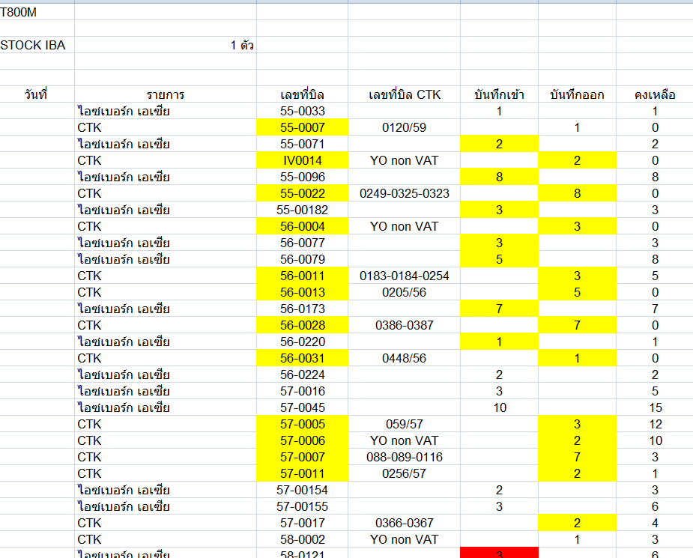

 | 1. สินค้าเบิกออกจากแต่ละสาขาเลยใช่หรือไม่

Question
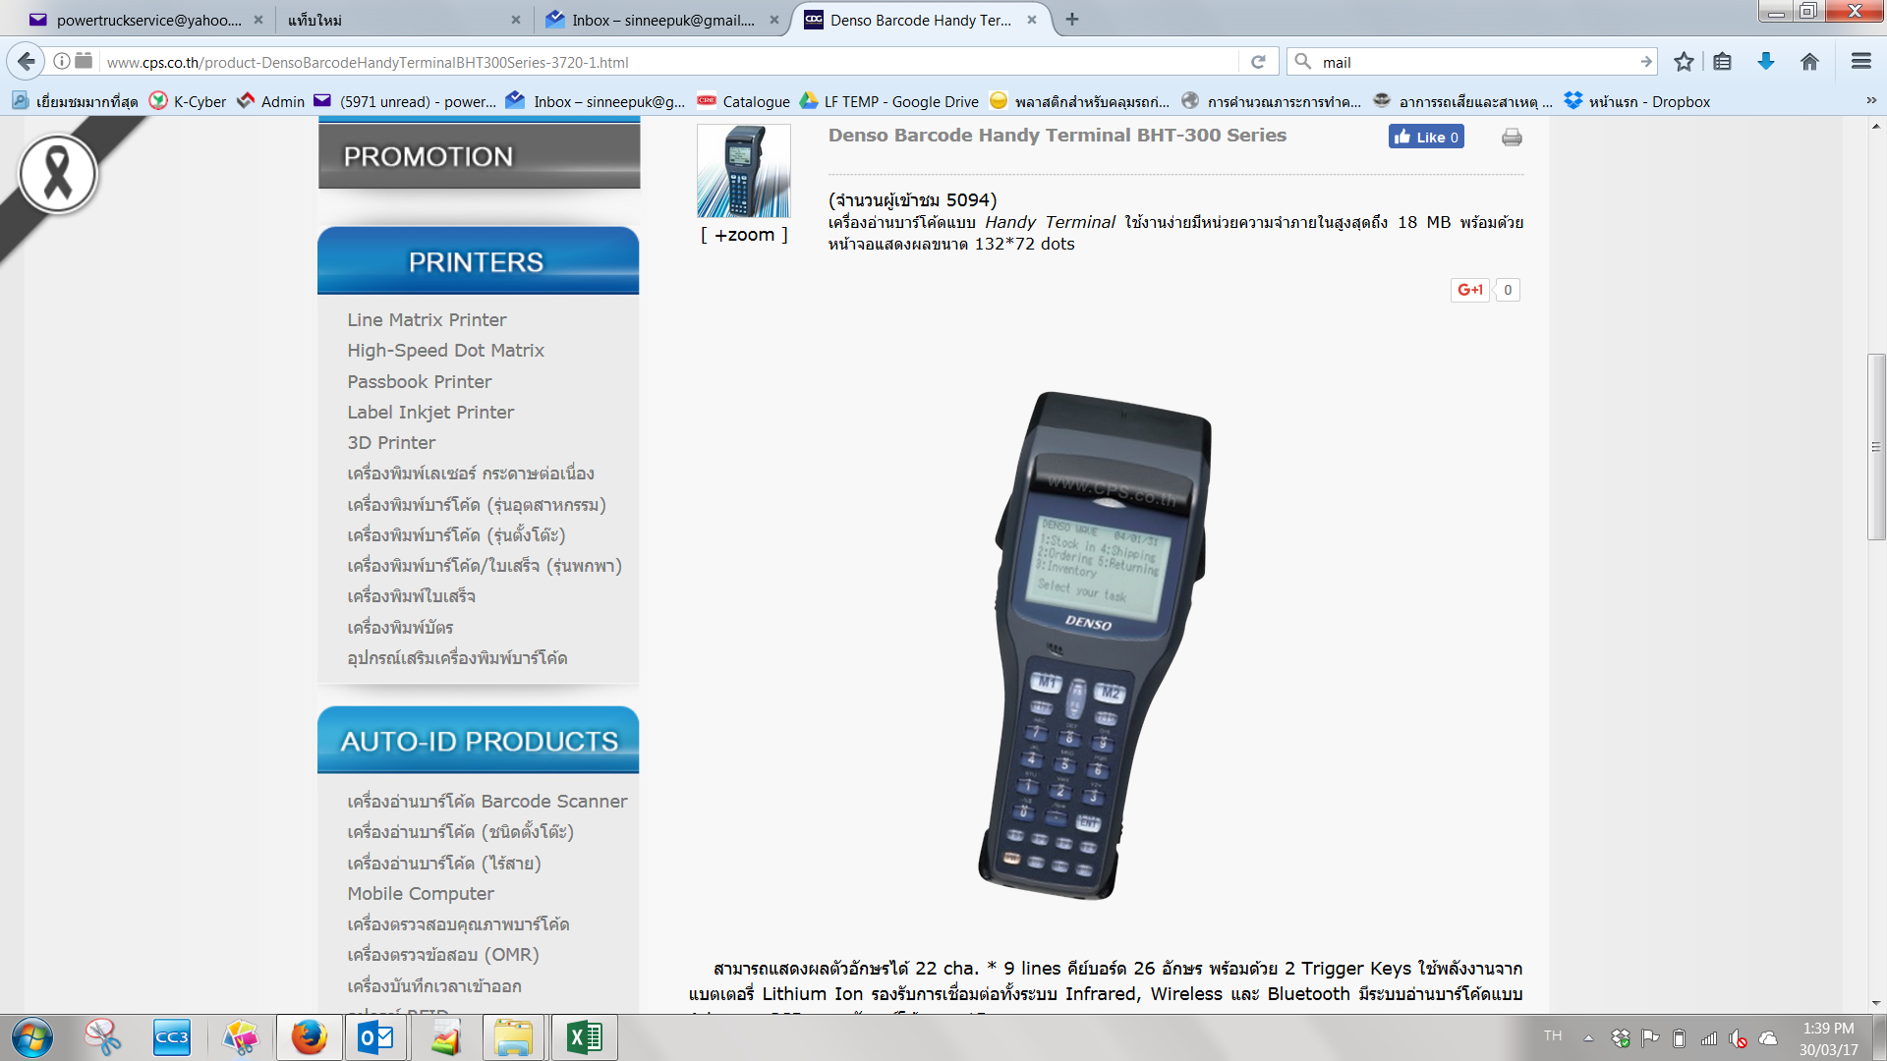
สอบถาม สามารถใช้เครื่องนับสต๊อก แบบนี้ได้มั้ย หรือใช้ได้แบบเดียว

